설명서 및 검색가능대학 목록
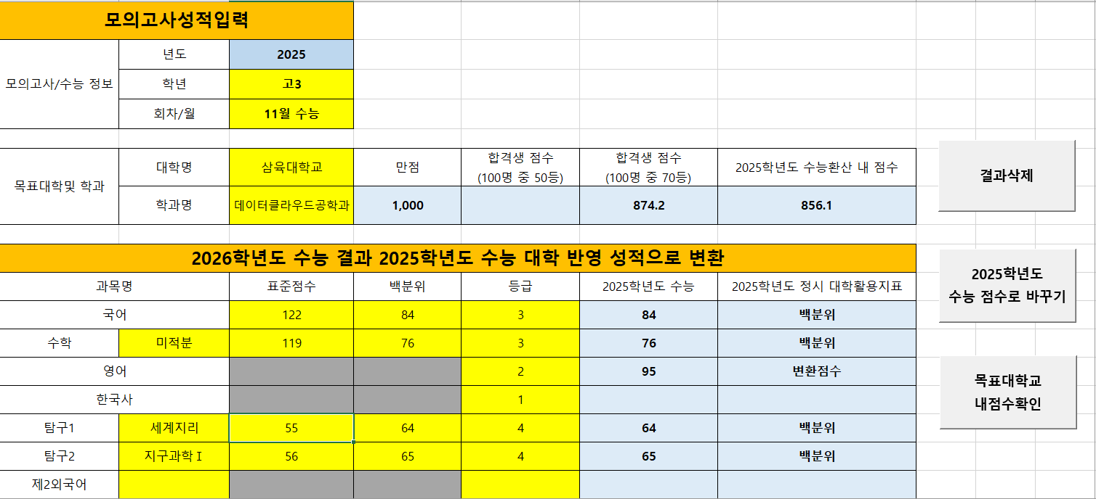
1. 노란색 칸에 정보를 입력하세요
2. 버튼을 위에서 부터
순서대로 누르세요
검색 가능 대학 : 인서울 대학 + 거점국립대+기타 대학
가천대학교 | 성공회대학교
가톨릭대학교 | 성균관대학교
강원대학교_춘천 | 성신여자대학교
건국대학교 | 세종대학교
경기대학교 | 숙명여자대학교
경북대학교 | 숭실대학교
경상국립대학교 | 아주대학교
경희대학교 | 연세대학교
고려대학교 | 을지대학교
광운대학교 | 이화여자대학교
국민대학교 | 인천대학교
단국대학교_죽전 | 인하대학교
단국대학교_천안 | 전남대학교
덕성여자대학교 | 전북대학교
동국대학교 | 중앙대학교
동덕여자대학교 | 총신대학교
명지대학교 | 충남대학교
삼육대학교 | 충북대학교
상명대학교 | 한국교원대학교
서강대학교 | 한국외국어대학교
서울과학기술대학교 | 한국외국어대학교_글로벌캠퍼스
서울대학교 | 한남대학교
서울시립대학교 | 한성대학교
서울여자대학교 | 한양대학교
서울한영대학교 | 한양대학교_에리카
 | 홍익대학교

